TC-24
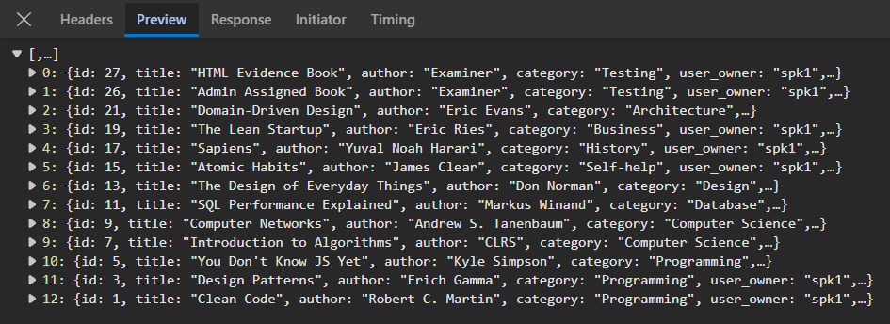
TC ID | Module | UC | Title | Type | Priority | Actor | Precondition | Test Steps | Expected Result | API / Tool | Status | Actual Result | Tester | Last Date Test | Note
TC-24 | Frontend | UC-02 | useEffect mount โหลด GET /api/books | UI | High | User/Admin | Login แล้ว | 1. เข้าหน้าคลัง 2. ดู Network / loading | เรียก GET /api/books ทันที; มี loading แล้วแสดงรายการ | Frontend LibraryPage | Pass | ตามคาด | RAM | 2026-07-28

